登录测试
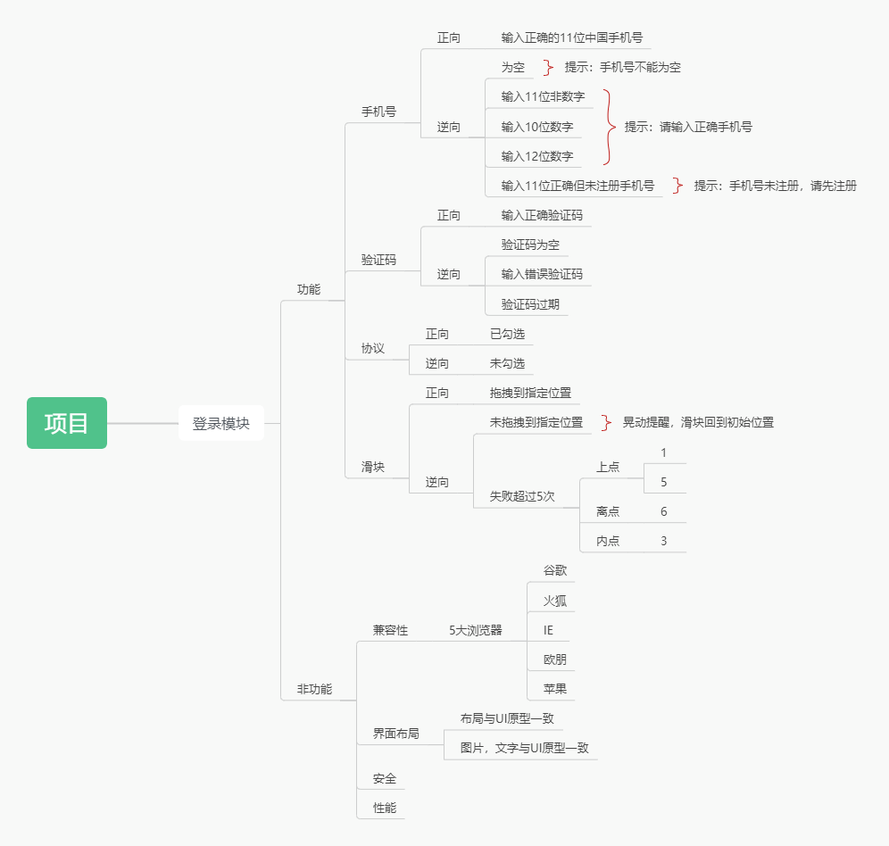
用例编号 | 用例标题 | 项目/模块 | 优先级 | 前置条件 | 测试步骤 | 测试数据 | 预期结果
blackhorse_login_001 | 登录成功 | 登录 | P0 | 1.打开登录界面 2.手机号已注册 | 1.输入手机号 2.点击获取验证码 3.拖动滑块至指定位置 4.输入验证码 5.勾选协议 6.点击登录 | 1.手机号：已注册手机号 2.验证码：正确验证码 | 1.手机号文本框失去焦点时变绿色 2.登录成功
blackhorse_login_002 | 登录失败（手机号为空） | 登录 | P1 | 1.打开登录界面 | 1.输入手机号 2.点击获取验证码 3.输入验证码 4.勾选协议 5.点击登录 | 1.手机号：空 2.验证码：错误验证码 | 1.手机号文本框失去焦点时变红色 2.登录失败，提示手机号不能为空 3.滑块部分无法点击
blackhorse_login_003 | 登录失败（手机号为11位非数字） | 登录 | P1 | 1.打开登录界面 | 1.输入手机号 2.点击获取验证码 3.输入验证码 4.勾选协议 5.点击登录 | 1.手机号：11位非数字 2.验证码：错误验证码 | 1.手机号文本框失去焦点时变红色 2.登录失败，提示手机号错误 3.滑块部分无法点击
blackhorse_login_004 | 登录失败（手机号为10位数字） | 登录 | P1 | 1.打开登录界面 | 1.输入手机号 2.点击获取验证码 3.输入验证码 4.勾选协议 5.点击登录 | 1.手机号：10位数字 2.验证码：错误验证码 | 1.手机号文本框失去焦点时变红色 2.登录失败，提示手机号错误 3.滑块部分无法点击
blackhorse_login_005 | 登录失败（手机号为12位数字） | 登录 | P1 | 1.打开登录界面 | 1.输入手机号 2.点击获取验证码 3.输入验证码 4.勾选协议 5.点击登录 | 1.手机号：12位数字 2.验证码：错误验证码 | 1.手机号文本框失去焦点时变红色 2.登录失败，提示手机号错误 3.滑块部分无法点击
blackhorse_login_006 | 登录失败（手机号未注册） | 登录 | P1 | 1.打开登录界面 | 1.输入手机号 2.点击获取验证码 3.拖动滑块至指定位置 4.输入验证码 5.勾选协议 6.点击登录 | 1.手机号：未注册手机号 2.验证码：正确 | 1.手机号文本框失去焦点时变绿色 2.登录失败，提示手机号未注册
blackhorse_login_007 | 登录失败（验证码为空） | 登录 | P1 | 1.打开登录界面 | 1.输入手机号 2.点击获取验证码 3.拖动滑块至指定位置 4.输入验证码 5.勾选协议 6.点击登录 | 1.手机号：已注册手机号 2.验证码：空 | 1.手机号文本框失去焦点时变绿色 2.登录失败，提示验证码为空
blackhorse_login_008 | 登录失败（验证码错误） | 登录 | P1 | 1.打开登录界面 | 1.输入手机号 2.点击获取验证码 3.拖动滑块至指定位置 4.输入验证码 5.勾选协议 6.点击登录 | 1.手机号：已注册手机号 2.验证码：错误 | 1.手机号文本框失去焦点时变绿色 2.登录失败，提示验证码错误
blackhorse_login_009 | 登录失败（验证码过期） | 登录 | P1 | 1.打开登录界面 2.验证码已超时 | 1.输入手机号 2.点击获取验证码 3.拖动滑块至指定位置 4.输入验证码 5.勾选协议 6.点击登录 | 1.手机号：已注册手机号 2.验证码：已过期验证码 | 1.手机号文本框失去焦点时变绿色 2.登录失败，提示验证码已过期
blackhorse_login_010 | 登录失败（未勾选协议） | 登录 | P1 | 1.打开登录界面 | 1.输入手机号 2.点击获取验证码 3.拖动滑块至指定位置 4.输入验证码 5.协议 6.点击登录 | 1.手机号：已注册手机号 2.验证码：正确验证码 3.未勾选协议 | 1.手机号文本框失去焦点时变绿色 2.登录失败，提示未勾选协议
blackhorse_login_011 | 显示和功能正常（谷歌浏览器） | 登录 | P2 | 1.安装谷歌浏览器 2.使用谷歌浏览器打开登录界面 | 1.查看登录页面显示和功能是否正常 2.测试登录功能 | 1.显示与UI对比 2.登录：使用正确手机号和验证码 | 1.显示正常 2.登录成功
blackhorse_login_012 | 显示和功能正常（火狐浏览器） | 登录 | P2 | 1.安装火狐浏览器 2.使用火狐浏览器打开登录界面 | 1.查看登录页面显示和功能是否正常 2.测试登录功能 | 1.显示与UI对比 2.登录：使用正确手机号和验证码 | 1.显示正常 2.登录成功
blackhorse_login_013 | 显示和功能正常（IE浏览器） | 登录 | P2 | 1.安装IE浏览器 2.使用IE浏览器打开登录界面 | 1.查看登录页面显示和功能是否正常 2.测试登录功能 | 1.显示与UI对比 2.登录：使用正确手机号和验证码 | 1.显示正常 2.登录成功
blackhorse_login_014 | 显示和功能正常（欧朋浏览器） | 登录 | P2 | 1.安装欧朋浏览器 2.使用欧朋浏览器打开登录界面 | 1.查看登录页面显示和功能是否正常 2.测试登录功能 | 1.显示与UI对比 2.登录：使用正确手机号和验证码 | 1.显示正常 2.登录成功
blackhorse_login_015 | 显示和功能正常（苹果浏览器） | 登录 | P2 | 1.安装苹果浏览器 2.使用苹果浏览器打开登录界面 | 1.查看登录页面显示和功能是否正常 2.测试登录功能 | 1.显示与UI对比 2.登录：使用正确手机号和验证码 | 1.显示正常 2.登录成功
blackhorse_login_016 | 显示与UI一致（布局） | 登录 | P3 | 1.打开登录界面 2.打开UI原型 | 1.检查页面布局 | 产品原型布局数据 | 页面与UI原型一致
blackhorse_login_017 | 显示与UI一致（文字和图片） | 登录 | P3 | 1.打开登录界面 2.打开UI原型 | 1.检查页面图片与文字 | 产品原型数据，真实数据 | 页面与真实数据一致
blackhorse_slider_001 | 发送验证码成功（滑块到指定位置） | 滑块 | P0 | 1.打开登录界面 2.输入正确手机号 3.打开滑块页面 | 拖动滑块到指定位置 | 1.手机号：正确手机号 | 手机号成功获取验证码
blackhorse_slider_002 | 发送验证码失败（滑块未到指定位置1次） | 滑块 | P1 | 1.打开登录界面 2.输入正确手机号 4.打开滑块页面 | 未拖动滑块到指定位置1次 | 2.手机号：正确手机号 | 1.滑块窗口抖动1次 2.滑块回到初始位置 3.手机号获取验证码失败
blackhorse_slider_003 | 发送验证码失败（滑块未到指定位置3次） | 滑块 | P1 | 1.打开登录界面 2.输入正确手机号 4.打开滑块页面 | 未拖动滑块到指定位置3次 | 2.手机号：正确手机号 | 1.滑块窗口抖动3次 2.滑块回到初始位置 3.手机号获取验证码失败
blackhorse_slider_004 | 发送验证码失败（滑块未到指定位置5次） | 滑块 | P1 | 1.打开登录界面 2.输入正确手机号 4.打开滑块页面 | 未拖动滑块到指定位置5次 | 2.手机号：正确手机号 | 1.滑块窗口抖动5次 2.滑块回到初始位置 3.手机号获取验证码失败
blackhorse_slider_005 | 发送验证码失败（滑块未到指定位置6次） | 滑块 | P1 | 1.打开登录界面 2.输入正确手机号 4.打开滑块页面 | 未拖动滑块到指定位置6次 | 2.手机号：正确手机号 | 1.滑块窗口抖动5次 2.第6次滑块界面消失，滑块按钮提示重试 3.手机号获取验证码失败

